トップ画面
画面レイアウト定義
共通情報 | システム名 | KSS |  |  |  | 作成者 | ○○
 | 工程名 | システム設計 |  |  |  | 作成日付 | 2023-04-01
 | ドキュメント名 | 商品管理システム システム設計書 |  |  |  | バージョン | v1.0
書誌情報 | 画面ID | 1 |  |  |  | 更新者
 | 画面の名称 | トップ画面 |  |  |  | 更新日付
 | 概要 | 商品一覧ほ表示する画面のレイアウトを示す
レイアウト図
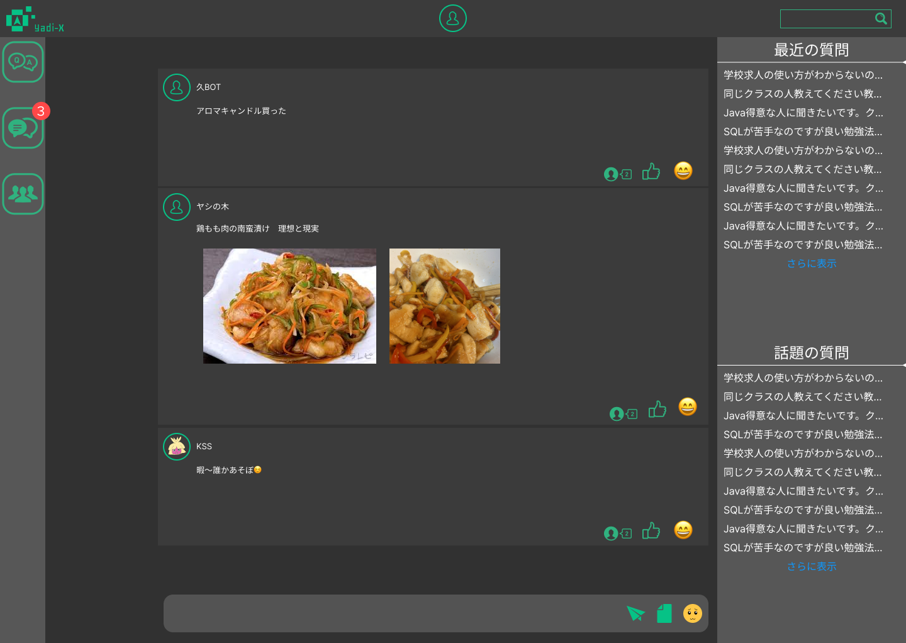
２
１
３

４
７

５
８
９
⑩
⑪

６

⑫

⑬

使用する部品
識別ID | ラベル |  | 画面部品の種類 | 表示範囲 | 画面部品の説明
① | サイトアイコン(ヘッダー) |  | ボタン |  | ヘッダーのサイトアイコン。トップ画面へとぶ
② | アイコンアイコン(ヘッダー) |  | ボタン |  | ヘッダーのアカウントアイコン。自分のマイページへとぶ
③ | 検索ボックス(ヘッダー) |  | テキストボックス | １５～２０ | サイト内検索
④ | 質問と回答 |  | ボタン |  | 質問一覧画面へとぶボタン
⑤ | 個人チャット |  | ドロップダウンメニュー |  | ドロップダウンメニューで新規チャット、その他チャットの一覧から個人チャット画面へとぶ
⑥ | グループチャット |  | ドロップダウンメニュー |  | 上記と同じ、グループ画面へとぶ
⑦ | 投稿アイコン |  | ボタン |  | 投稿欄のアカウントアイコン。相手のプロフィールへ飛べる
⑧ | 投稿欄 |  | ボタン |  | グローバル投稿一覧。投稿詳細画面へとぶ
⑨ | コメント |  | ボタン |  | 投稿に対するコメントの数が表示される
⑩ | いいね評価 |  | ボタン |  | 投稿に対するいいねボタン
⑪ | スタンプ反応 |  | ボタン |  | 投稿に対するスタンプボタン
⑫ | 質問欄（サイドバー） |  | ボタン |  | サイドバーの質問一覧。質問画面へとぶ
⑬ | 投稿入力ボックス |  | テキストボックス | ４０～５０ | 投稿入力ボックス。
操作手順
 | ＜ヘッダー＞
 | ①サイトアイコン：トップ画面へ移動
 | ②アカウントアイコン：自分のマイページ画面へ移行。ログインしていない場合ログイン画面へ移行。
 | ③サイト内検索：アカウントIDや質問などを入力しEnterで検索画面へ移行
 | ＜ナビゲーションバー＞
 | ④Q&A：質問一覧画面へ移行
 | ⑤個人チャット：ドロップダウンメニューになっており新規チャットやその他個人チャット相手のアカウントを選び個人チャット画面へ移行。ログインしていない場合ログイン画面へ移行。
 | ⑥グループチャット：個人チャットと同じくドロップダウンメニュー。グループ名一覧が表示されグループチャット画面へ移行。ログインしていない場合ログイン画面へ移行。
 | ＜メインコンテンツ：掲示板＞
 | ⑦投稿アカウントアイコン：投稿を発信した投稿者のアカウントアイコン。ゲストの場合「名無し」と表示される。
 | ⑧投稿欄：誰でも投稿できる掲示板。投稿をクリックすると投稿詳細画面へ移行。
 | ⑨コメント：投稿に対してのコメントの数を表示する。詳細画面から他コメント、コメント投稿を行える。
 | ⑩いいね評価：気になった投稿にいいね評価ができる。
 | ⑪スタンプ：投稿に対する反応機能。様々な顔のスタンプがある。
 | ⑫質問欄：サイドバー。最近の質問などが表示される。「さらに詳しく」を押すと一覧が増える。
 | ⑬投稿入力ボックス：テキストを入力、またはファイル添付、スタンプなどを投稿できる。

投稿詳細画面
画面レイアウト定義
共通情報 | システム名 | KSS |  |  |  | 作成者 | ○○
 | 工程名 | システム設計 |  |  |  | 作成日付 | 2023-04-01
 | ドキュメント名 | 商品管理システム システム設計書 |  |  |  | バージョン | v1.0
書誌情報 | 画面ID | 2 |  |  |  | 更新者
 | 画面の名称 | 投稿詳細画面 |  |  |  | 更新日付
 | 概要 | 投稿の詳細画面のレイアウトを示す
２
１
レイアウト図
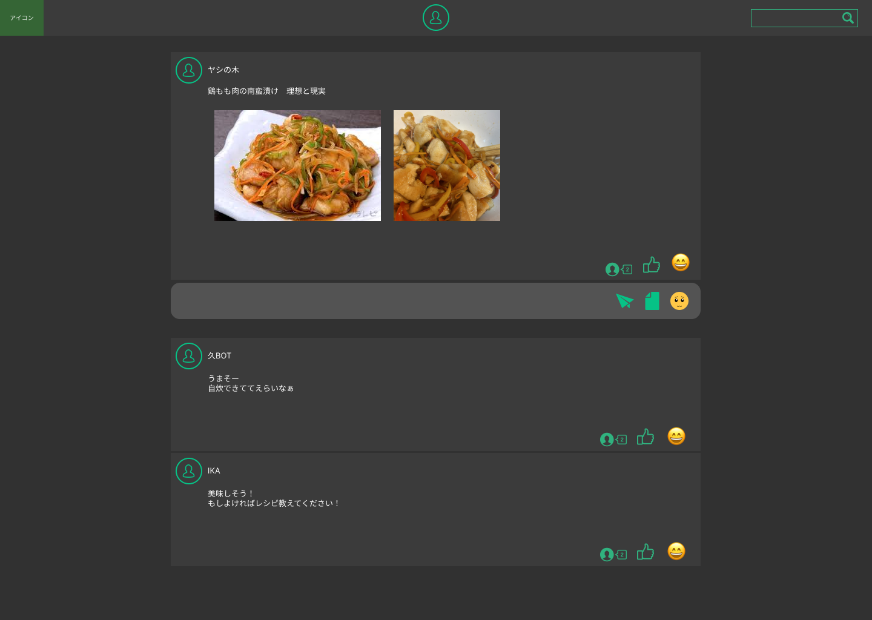
３

５

４

６
７
８

９

⑩

使用する部品
識別ID | ラベル |  | 画面部品の種類 | 表示範囲 | 画面部品の説明
① | サイトアイコン(ヘッダー) |  | ボタン |  | ヘッダーのサイトアイコン。トップ画面へとぶ
② | アイコンアイコン(ヘッダー) |  | ボタン |  | ヘッダーのアカウントアイコン。自分のマイページへとぶ
③ | 検索ボックス(ヘッダー) |  | テキストボックス | １５～２０ | サイト内検索
④ | 投稿主
⑤ | 投稿主アカウント
⑥ | コメント
⑦ | いいね
⑧ | スタンプ
⑨ | 返信コメント入力
⑩ | 返信コメント

操作手順
 | ＜ヘッダー＞
 | ①サイトアイコン：トップ画面へ移動
 | ②アカウントアイコン：自分のマイページ画面へ移行。ログインしていない場合ログイン画面へ移行。
 | ③サイト内検索：アカウントIDや質問などを入力しEnterで検索画面へ移行
 | ＜ナビゲーションバー＞
 | ④Q&A：質問一覧画面へ移行
 | ⑤個人チャット：ドロップダウンメニューになっており新規チャットやその他個人チャット相手のアカウントを選び個人チャット画面へ移行。ログインしていない場合ログイン画面へ移行。
 | ⑥グループチャット：個人チャットと同じくドロップダウンメニュー。グループ名一覧が表示されグループチャット画面へ移行。ログインしていない場合ログイン画面へ移行。
 | ＜メインコンテンツ：掲示板＞
 | ⑦投稿アカウントアイコン：投稿を発信した投稿者のアカウントアイコン。ゲストの場合「名無し」と表示される。
 | ⑧投稿欄：誰でも投稿できる掲示板。投稿をクリックすると投稿詳細画面へ移行。
 | ⑨コメント：投稿に対してのコメントの数を表示する。詳細画面から他コメント、コメント投稿を行える。
 | ⑩いいね評価：気になった投稿にいいね評価ができる。
 | ⑪スタンプ：投稿に対する反応機能。様々な顔のスタンプがある。
 | ⑫質問欄：サイドバー。最近の質問などが表示される。「さらに詳しく」を押すと一覧が増える。
 | ⑬投稿入力ボックス：テキストを入力、またはファイル添付、スタンプなどを投稿できる。

検索画面
画面レイアウト定義
共通情報 | システム名 | yadix |  |  |  | 作成者 | ○○
 | 工程名 | システム設計 |  |  |  | 作成日付 | 2023-04-01
 | ドキュメント名 |  |  |  |  | バージョン | v1.0
書誌情報 | 画面ID | 3 |  |  |  | 更新者
 | 画面の名称 | 質問検索画面 |  |  |  | 更新日付
 | 概要 | ユーザー検索と質問検索画面レイアウトを示す
レイアウト図
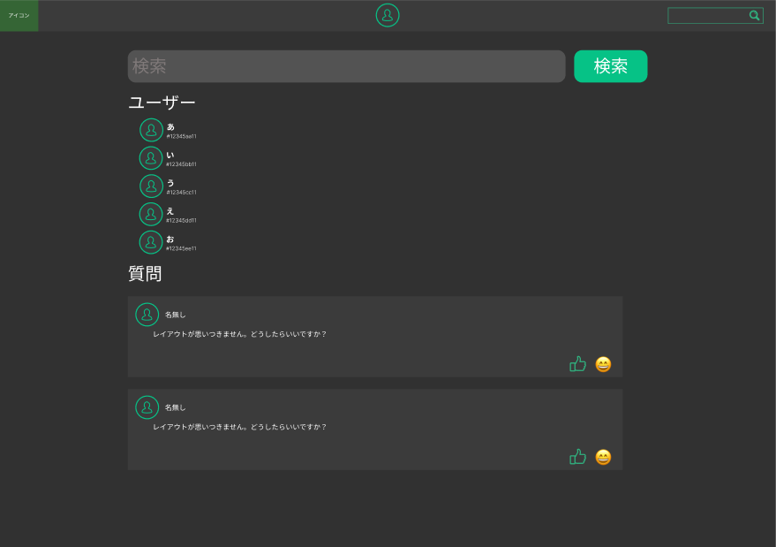
２
１
３

４
５

６

７

８
９

使用する部品
識別ID | ラベル |  | 画面部品の種類 | 表示範囲 | 画面部品の説明
① | サイトアイコン(ヘッダー) |  | ボタン |  | ヘッダーのサイトアイコン。トップ画面へとぶ
② | アイコンアイコン(ヘッダー) |  | ボタン |  | ヘッダーのアカウントアイコン。自分のマイページへとぶ
③ | 検索ボックス(ヘッダー) |  | テキストボックス | １５～２０ | サイト内検索
④ | 検索ボックス(ヘッダー) |  | テキストボックス | 30～40 | ユーザー名・質問内容の入力
⑤ | 検索ボタン |  | ボタン |  | 検索ボックスに入力した内容で処理を実行する
⑥ | ユーザーアイコン |  | ボタン |  | 対応するユーザーのプロフィールへ遷移する
⑦ | 質問 |  | ボタン |  | それぞれの質問を閲覧することが出来る
⑧ | いいね |  | ボタン |  | 質問に対していいねを付けることが出来る
⑨ | スタンプ |  | ボタン |  | 質問に対してスタンプで反応を返すことが出来る

操作手順
 | ＜ヘッダー部分＞
 | ①アカウントアイコンを押下：ログインしている→自身のプロフィール画面。ログインしていない→ログイン画面。
 | ②サイトアイコンを押下：トップ画面へ遷移する
 | ③検索：アカウントIDや質問などを入力したのち検索を行う
 | ＜検索画面＞
 | ④ユーザ名、質問内容などをテキストボックスに入力する
 | ⑤入力された内容で検索を行う（プロフィール画面、質問画面へ遷移する）
 | ⑥ユーザーアイコンを押下→対象のプロフィール画面へ遷移する
 | ⑦質問を押下→対応する質問の画面へ遷移
 | ⑧いいねボタンを押下→質問に対していいねを付けることが出来る
 | ⑨スタンプを押下→質問に対して反応を返すことが出来る

質問画面
画面レイアウト定義
共通情報 | システム名 | yadix |  |  |  | 作成者 | 井上 架
 | 工程名 | システム設計 |  |  |  | 作成日付 | 2023-04-01
 | ドキュメント名 |  |  |  |  | バージョン | v1.0
書誌情報 | 画面ID | 4 |  |  |  | 更新者
 | 画面の名称 | 質問画面 |  |  |  | 更新日付
 | 概要 | 投稿された質問を閲覧できる画面
レイアウト図
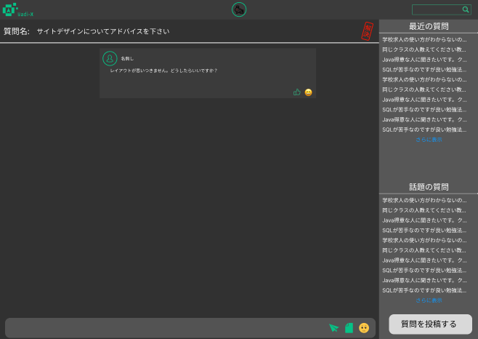
２
１
３

４
５
６

⑪

⑫

７
８
９
⑩
⑬

使用する部品
識別ID | ラベル |  | 画面部品の種類 | 表示範囲 | 画面部品の説明
① | アカウントアイコン（ヘッダー） |  | ボタン |  | プロフィール、ログイン画面へ遷移する
② | サイトアイコン（ヘッダー） |  | ボタン |  | トップページへ遷移する
③ | 検索ボックス（ヘッダー） |  | テキストボックス | １５～２０ | サイト内検索を行える
④ | ユーザーアイコン |  | ボタン |  | 対応するユーザーのプロフィールへ遷移する
⑤ | いいね |  | ボタン |  | 質問に対していいねを付けることが出来る
⑥ | スタンプ |  | ボタン |  | 質問に対してスタンプで反応を返すことが出来る
⑦ | 送信内容 |  | テキストボックス | １００～３００ | 質問への回答などの内容を入力する
⑧ | 送信 |  | ボタン |  | テキストボックスに入力した内容を送信する
⑨ | ファイル・画像 |  | ボタン |  | ファイル・画像を選択して添付することが出来る
⑩ | スタンプ（送信） |  | ボタン |  | スタンプを送信できる
⑪ | 最近の質問 |  | リンク |  | 投稿された質問の中でも最近の質問を閲覧できる
⑫ | 話題の質問 |  | リンク |  | 投稿された質問の中でも話題の質問を閲覧できる
⑬ | 質問投稿 |  | ボタン |  | 質問投稿画面へ遷移する
操作手順
 | ＜ヘッダー部分＞
 | ①アカウントアイコンを押下：ログインしている→自身のプロフィール画面。ログインしていない→ログイン画面。
 | ②サイトアイコンを押下：トップ画面へ遷移する
 | ③検索：アカウントIDや質問などを入力したのち検索を行う
 | ＜質問画面＞
 | ④ユーザーアイコンを押下→対象のプロフィール画面へ遷移する
 | ⑤いいねボタンを押下→質問や返信に対していいねを付けることが出来る
 | ⑥スタンプを押下→質問や返信に対して反応を返すことが出来る
 | ⑦送信したい内容をテキストボックスに入力する
 | ⑧テキストボックスに入力された内容を送信する
 | ⑨ファイル・画像を選択→送信ボタンを押して送信する
 | ⑩スタンプ（送信）からスタンプを選択して押下すると送信される
 | ⑪最近の質問の下部にある「さらに表示」を押すことで最近の質問画面に遷移する
 | ⑫話題の質問の下部にある「さらに表示」を押すことで話題の質問画面に遷移する
 | ⑬質問投稿ボタンを押下→質問投稿画面へ遷移する

質問一覧画面
画面レイアウト定義
共通情報 | システム名 | yadix |  |  |  | 作成者 | 井上 架
 | 工程名 | システム設計 |  |  |  | 作成日付 | 2023-04-01
 | ドキュメント名 |  |  |  |  | バージョン | v1.0
書誌情報 | 画面ID | 5 |  |  |  | 更新者
 | 画面の名称 | 質問一覧画面 |  |  |  | 更新日付
 | 概要 | 質問を一覧で表示する画面
レイアウト図
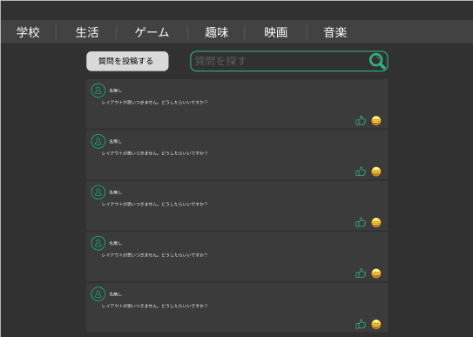
１

２
３
４

５

６
７
８

使用する部品
識別ID | ラベル |  | 画面部品の種類 | 表示範囲 | 画面部品の説明
① | ジャンル別表示 |  | ボタン |  | 指定したジャンルの質問だけを表示できる
② | 質問投稿 |  | ボタン |  | 質問投稿画面へ遷移する
③ | 検索内容入力 |  | テキストボックス | １０～５０ | 質問名・内容などを入力する
④ | 検索ボタン |  | ボタン |  | テキストボックスに入力された内容で検索を行う
⑤ | ユーザーアイコン |  | ボタン |  | 対応するユーザーのプロフィールへ遷移する
⑥ | 質問 |  | ボタン |  | 対応する質問画面へ遷移する
⑦ | いいね |  | ボタン |  | 質問に対していいねを付けることが出来る
⑧ | スタンプ |  | ボタン |  | 質問に対してスタンプで反応を返すことが出来る

操作手順
 | ＜質問一覧画面＞
 | ①閲覧したいジャンルのボタンを押下→対応するジャンルの質問が一覧表示される
 | ②質問投稿ボタンを押下→質問投稿画面へ遷移する
 | ③質問名・内容を入力する
 | ④テキストボックスに入力されている内容で検索を行う
 | ⑤ユーザーアイコンを押下→対象のプロフィール画面へ遷移する
 | ⑥質問を押下→対応する質問画面へ遷移する
 | ⑦いいねボタンを押下→質問にいいねを付けることが出来る
 | ⑧スタンプボタンを押下→質問にスタンプで反応を返すことが出来る

質問投稿画面
画面レイアウト定義
共通情報 | システム名 | yadix |  |  |  | 作成者 | 井上 架
 | 工程名 | システム設計 |  |  |  | 作成日付 | 2023-04-01
 | ドキュメント名 |  |  |  |  | バージョン | v1.0
書誌情報 | 画面ID | 6 |  |  |  | 更新者
 | 画面の名称 | 質問投稿画面 |  |  |  | 更新日付
 | 概要 | 質問の投稿を行うことが出来る画面
レイアウト図
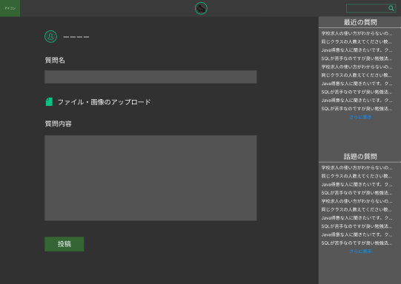
２
３
１

４

５

６

９

７

８
⑩

使用する部品
識別ID | ラベル |  | 画面部品の種類 | 表示範囲 | 画面部品の説明
① | アカウントアイコン（ヘッダー） |  | ボタン |  | プロフィール、ログイン画面へ遷移する
② | サイトアイコン（ヘッダー） |  | ボタン |  | トップページへ遷移する
③ | 検索ボックス（ヘッダー） |  | テキストボックス | １５～２０ | サイト内検索を行える
④ | ユーザーアイコン |  | ボタン |  | 自身のプロフィール画面へ遷移する
⑤ | 質問名入力 |  | テキストボックス | １０～３０ | 質問のタイトルを入力する
⑥ | ファイル・画像 |  | ボタン |  | ファイル・画像を選択して添付することが出来る
⑦ | 質問内容入力 |  | テキストボックス | １０～５００ | 質問したい内容を入力する
⑧ | 投稿 |  | ボタン |  | 入力した内容で質問を投稿できる
⑨ | 最近の質問 |  | リンク |  | 投稿された質問の中でも最近の質問画面へ遷移する
⑩ | 話題の質問 |  | リンク |  | 投稿された質問の中でも話題の質問画面へ遷移する

操作手順
 | ＜ヘッダー部分＞
 | ①アカウントアイコンを押下：ログインしている→自身のプロフィール画面。ログインしていない→ログイン画面。
 | ②サイトアイコンを押下：トップ画面へ遷移する
 | ③検索：アカウントIDや質問などを入力したのち検索を行う
 | ＜質問投稿画面＞
 | ④ユーザーアイコンを押下→自身のプロフィール画面へ遷移する
 | ⑤質問のタイトルをテキストボックスに入力する
 | ⑥投稿したいファイル・画像を選択する（必須ではない）
 | ⑦質問したい内容をテキストボックスに入力する
 | ⑧入力した内容を質問画面へ投稿する
 | ⑨最近の質問の下部にある「さらに表示」を押すことで最近の質問画面に遷移する
 | ⑩話題の質問の下部にある「さらに表示」を押すことで話題の質問画面に遷移する

グループチャット画面
画面レイアウト定義
共通情報 | システム名 | yadix |  |  |  | 作成者 | 井上 架
 | 工程名 | システム設計 |  |  |  | 作成日付 | 2023-04-01
 | ドキュメント名 |  |  |  |  | バージョン | v1.0
書誌情報 | 画面ID | 7 |  |  |  | 更新者
 | 画面の名称 | グループチャット画面 |  |  |  | 更新日付
 | 概要 | 複数人でのチャットを行える画面
レイアウト図
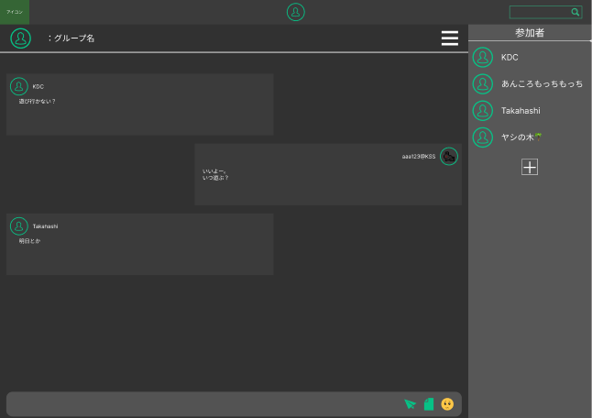
２
１
３

４

５

６
７
８
９

使用する部品
識別ID | ラベル |  | 画面部品の種類 | 表示範囲 | 画面部品の説明
① | アカウントアイコン（ヘッダー） |  | ボタン |  | プロフィール、ログイン画面へ遷移する
② | サイトアイコン（ヘッダー） |  | ボタン |  | トップページへ遷移する
③ | 検索ボックス（ヘッダー） |  | テキストボックス | １５～２０ | サイト内検索を行える
④ | 参加者表示・追加 |  | ハンバーガーメニュー |  | 参加者の表示・追加をすることが出来る
⑤ | ユーザーアイコン |  | ボタン |  | 対応するユーザーのプロフィールへ遷移する
⑥ | 送信内容入力 |  | テキストボックス | １～２００ | 送信したい内容を入力する
⑦ | 送信 |  | ボタン |  | 入力した内容を送信する
⑧ | ファイル・画像 |  | ボタン |  | ファイル・画像を選択して添付することが出来る
⑨ | スタンプ（送信） |  | ボタン |  | スタンプを送信することが出来る

操作手順
 | ＜ヘッダー部分＞
 | ①アカウントアイコンを押下：ログインしている→自身のプロフィール画面。ログインしていない→ログイン画面。
 | ②サイトアイコンを押下：トップ画面へ遷移する
 | ③検索：アカウントIDや質問などを入力したのち検索を行う
 | ＜グループチャット画面＞
 | ④ハンバーガーメニューを押下：参加者の表示、＋マークから参加者の追加が行える
 | ⑤ユーザーアイコンを押下→対象のプロフィール画面へ遷移する
 | ⑥送信したい内容をテキストボックスに入力する
 | ⑦入力した内容を送信することが出来る
 | ⑧ファイル・画像を選択→送信ボタンを押して送信する
 | ⑨送信したいスタンプをクリックすると送信される

グループ管理画面
画面レイアウト定義
共通情報 | システム名 | yadix |  |  |  | 作成者 | 井上 架
 | 工程名 | システム設計 |  |  |  | 作成日付 | 2023-04-01
 | ドキュメント名 |  |  |  |  | バージョン | v1.0
書誌情報 | 画面ID | 8 |  |  |  | 更新者
 | 画面の名称 | グループ管理画面 |  |  |  | 更新日付
 | 概要 | 加入しているグループの確認などを行える画面
レイアウト図
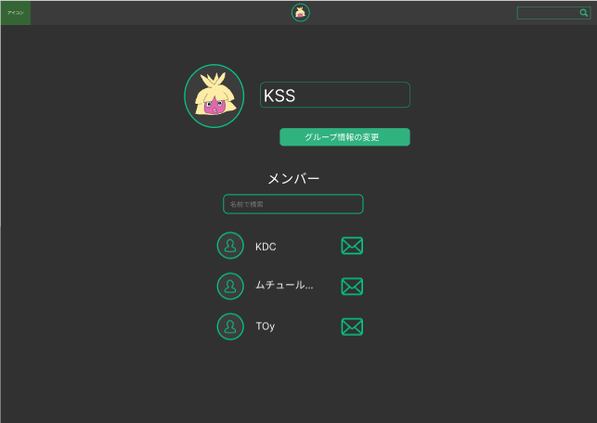
２
１
３

４

５

６

７

使用する部品
識別ID | ラベル |  | 画面部品の種類 | 表示範囲 | 画面部品の説明
① | アカウントアイコン（ヘッダー） |  | ボタン |  | プロフィール、ログイン画面へ遷移する
② | サイトアイコン（ヘッダー） |  | ボタン |  | トップページへ遷移する
③ | 検索ボックス（ヘッダー） |  | テキストボックス | １～３０ | サイト内検索を行える
④ | グループアイコン |  | ボタン |  | 対応するグループのチャット画面へ遷移する
⑤ | グループ情報変更 |  | ボタン |  | グループ名、グループアイコンを変更できる
⑥ | メンバー検索 |  | テキストボックス | １～２０ | 入力された名前で検索を行う
⑦ | ユーザーアイコン |  | ボタン |  | 対象のプロフィール画面へ遷移する

操作手順
 | ＜ヘッダー部分＞
 | ①アカウントアイコンを押下：ログインしている→自身のプロフィール画面。ログインしていない→ログイン画面。
 | ②サイトアイコンを押下：トップ画面へ遷移する
 | ③検索：アカウントIDや質問などを入力したのち検索を行う
 | ＜グループ管理画面＞
 | ④グループアイコンを押下：対応するグループのチャット画面へ遷移する
 | ⑤グループ情報の変更を押下：グループ名、グループアイコンを変更することが出来る
 | ⑥テキストボックスに名前を入力する→グループ内で名前が一致するユーザーを表示する（一致しなければ何も表示されない）
 | ⑦ユーザーアイコンを押下：対象のプロフィール画面へ遷移する

グループ編集画面
画面レイアウト定義
共通情報 | システム名 | yadix |  |  |  | 作成者 | 井上 架
 | 工程名 | システム設計 |  |  |  | 作成日付 | 2023-04-01
 | ドキュメント名 |  |  |  |  | バージョン | v1.0
書誌情報 | 画面ID | 9 |  |  |  | 更新者
 | 画面の名称 | グループ編集画面 |  |  |  | 更新日付
 | 概要 | グループの情報を編集することが出来る画面
レイアウト図
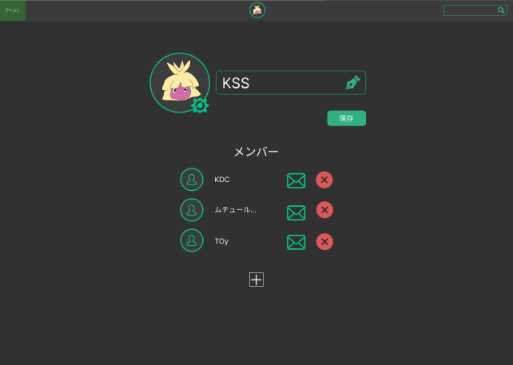
２
１
３

４
５

６

７
８

９

使用する部品
識別ID | ラベル |  | 画面部品の種類 | 表示範囲 | 画面部品の説明
① | アカウントアイコン（ヘッダー） |  | ボタン |  | プロフィール、ログイン画面へ遷移する
② | サイトアイコン（ヘッダー） |  | ボタン |  | トップページへ遷移する
③ | 検索ボックス（ヘッダー） |  | テキストボックス | １～３０ | サイト内検索を行える
④ | アイコン設定（グループ） |  | ボタン |  | アイコンにしたい画像を選択する
⑤ | グループ名変更 |  | テキストボックス | １～２０ | グループ名を入力する
⑥ | 保存 |  | ボタン |  | 変更内容を保存する
⑦ | ユーザーアイコン |  | ボタン |  | 対象のプロフィール画面へ遷移する
⑧ | メンバー解除 |  | ボタン |  | グループからメンバーを解除する
⑨ | メンバー追加 |  | ボタン |  | グループにメンバーを追加する

操作手順
 | ＜ヘッダー部分＞
 | ①アカウントアイコンを押下：ログインしている→自身のプロフィール画面。ログインしていない→ログイン画面。
 | ②サイトアイコンを押下：トップ画面へ遷移する
 | ③検索：アカウントIDや質問などを入力したのち検索を行う
 | ＜グループ編集画面＞
 | ④グループアイコンを押下：変更したい画像を選択する
 | ⑤新しいグループ名をテキストボックスに入力する
 | ⑥保存ボタンを押下：④、⑤で設定した内容を保存する
 | ⑦ユーザーアイコンを押下：対象のプロフィール画面へ遷移する
 | ⑧×マークをクリック→グループから対象のメンバーを解除する
 | ⑨＋マークをクリック→グループにメンバーを選択して追加する

プロフィール画面
画面レイアウト定義
共通情報 | システム名 | KSS |  |  |  | 作成者 | ○○
 | 工程名 | システム設計 |  |  |  | 作成日付 | 2023-04-01
 | ドキュメント名 | 商品管理システム システム設計書 |  |  |  | バージョン | v1.0
書誌情報 | 画面ID | 1 |  |  |  | 更新者
 | 画面の名称 | プロフィール画面 |  |  |  | 更新日付
 | 概要 | ユーザー情報を表示する画面のレイアウトを示す
レイアウト図
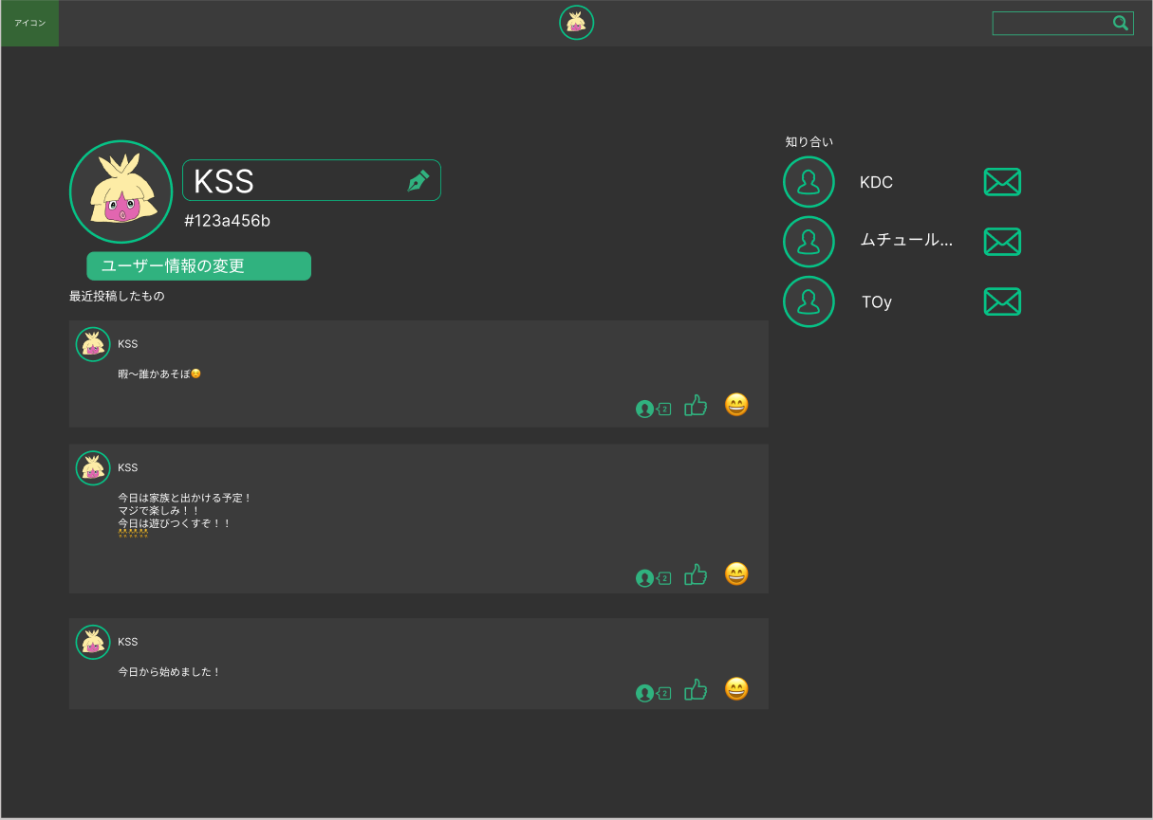
２
１
３

４

使用する部品
識別ID | ラベル |  | 画面部品の種類 | 表示範囲 | 画面部品の説明
① | サイトアイコン(ヘッダー) |  | ボタン |  | ヘッダーのサイトアイコン。トップ画面へとぶ
② | アイコンアイコン(ヘッダー) |  | ボタン |  | ヘッダーのアカウントアイコン。自分のマイページへとぶ
③ | 検索ボックス(ヘッダー) |  | テキストボックス | １５～２０ | サイト内検索
④ | 質問と回答 |  | ボタン |  | 質問一覧画面へとぶボタン
⑤ | 個人チャット |  | ドロップダウンメニュー |  | ドロップダウンメニューで新規チャット、その他チャットの一覧から個人チャット画面へとぶ
⑥ | グループチャット |  | ドロップダウンメニュー |  | 上記と同じ、グループ画面へとぶ
⑦ | 投稿アイコン |  | ボタン |  | 投稿欄のアカウントアイコン。相手のプロフィールへ飛べる
⑧ | 投稿欄 |  | ボタン |  | グローバル投稿一覧。投稿詳細画面へとぶ
⑨ | コメント |  | ボタン |  | 投稿に対するコメントの数が表示される
⑩ | いいね評価 |  | ボタン |  | 投稿に対するいいねボタン
⑪ | スタンプ反応 |  | ボタン |  | 投稿に対するスタンプボタン
⑫ | 質問欄（サイドバー） |  | ボタン |  | サイドバーの質問一覧。質問画面へとぶ
⑬ | 投稿入力ボックス |  | テキストボックス | ４０～５０ | 投稿入力ボックス。
操作手順
 | ＜ヘッダー＞
 | ①サイトアイコン：トップ画面へ移動
 | ②アカウントアイコン：自分のマイページ画面へ移行。ログインしていない場合ログイン画面へ移行。
 | ③サイト内検索：アカウントIDや質問などを入力しEnterで検索画面へ移行
 | ＜ナビゲーションバー＞
 | ④Q&A：質問一覧画面へ移行
 | ⑤個人チャット：ドロップダウンメニューになっており新規チャットやその他個人チャット相手のアカウントを選び個人チャット画面へ移行。ログインしていない場合ログイン画面へ移行。
 | ⑥グループチャット：個人チャットと同じくドロップダウンメニュー。グループ名一覧が表示されグループチャット画面へ移行。ログインしていない場合ログイン画面へ移行。
 | ＜メインコンテンツ：掲示板＞
 | ⑦投稿アカウントアイコン：投稿を発信した投稿者のアカウントアイコン。ゲストの場合「名無し」と表示される。
 | ⑧投稿欄：誰でも投稿できる掲示板。投稿をクリックすると投稿詳細画面へ移行。
 | ⑨コメント：投稿に対してのコメントの数を表示する。詳細画面から他コメント、コメント投稿を行える。
 | ⑩いいね評価：気になった投稿にいいね評価ができる。
 | ⑪スタンプ：投稿に対する反応機能。様々な顔のスタンプがある。
 | ⑫質問欄：サイドバー。最近の質問などが表示される。「さらに詳しく」を押すと一覧が増える。

